关系图
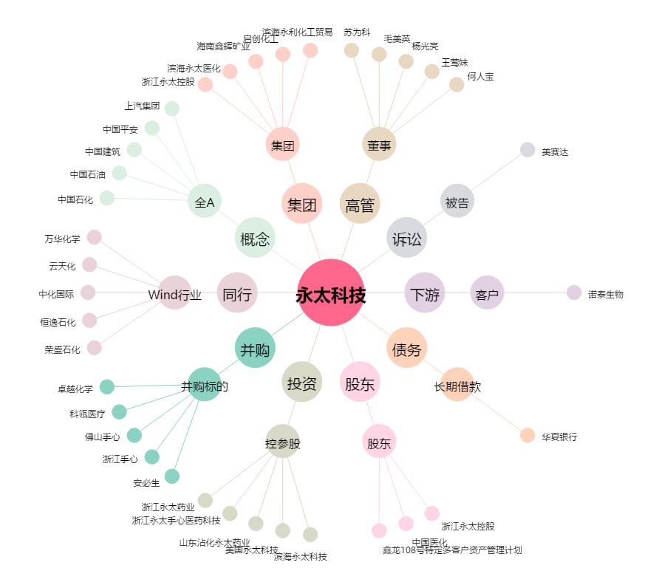
永太科技[002326.SZ] - 关系概览图

